Блок-схема
SC - 4; DC-4.
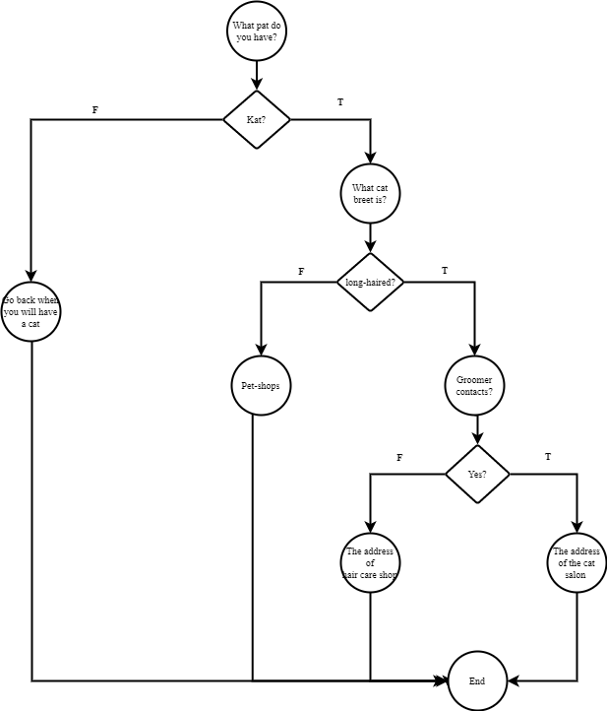

Teacher’s comment: Все вірно, гарна робота!

